Giao diện nhân viên quản lý
Usecase | Quản lí tài khoản

Ngày | 2022-01-06

Người Test | Trần Thị Mỹ Nhung, Vũ Tiến Linh

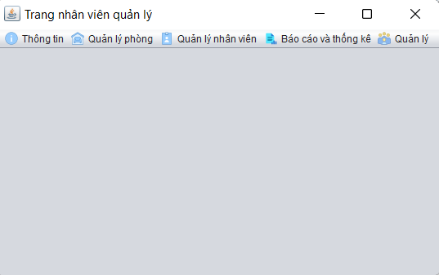 (Màn hình Quản lý) |  |  |  |  |  |  |  | 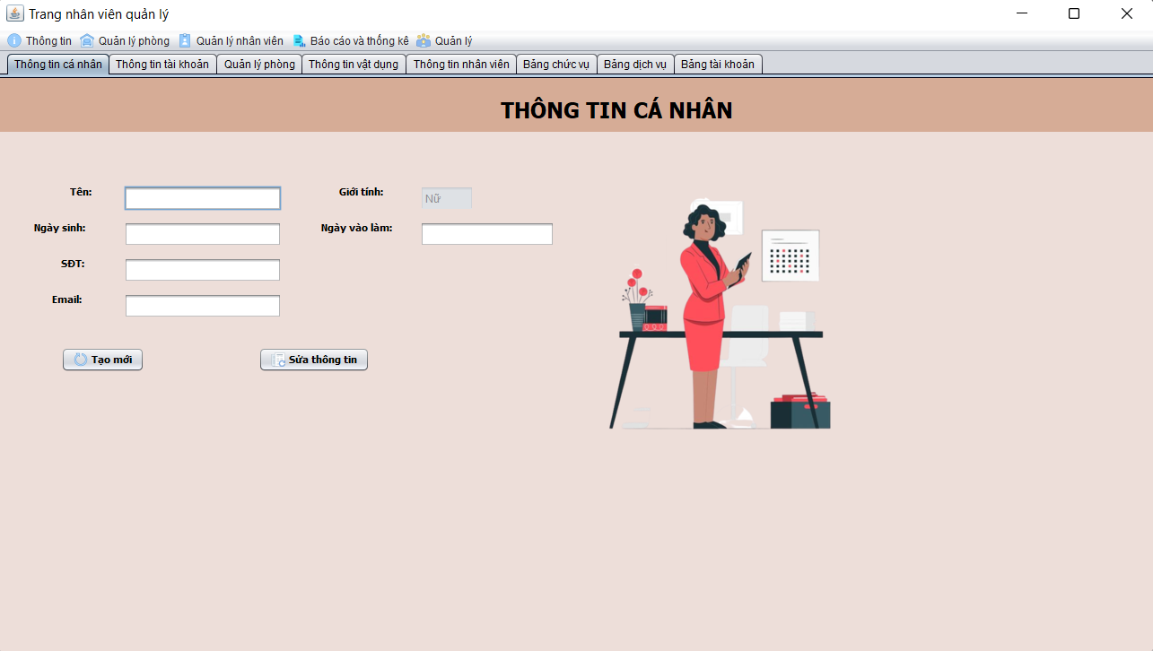 (Màn hình thông tin cá nhân) | 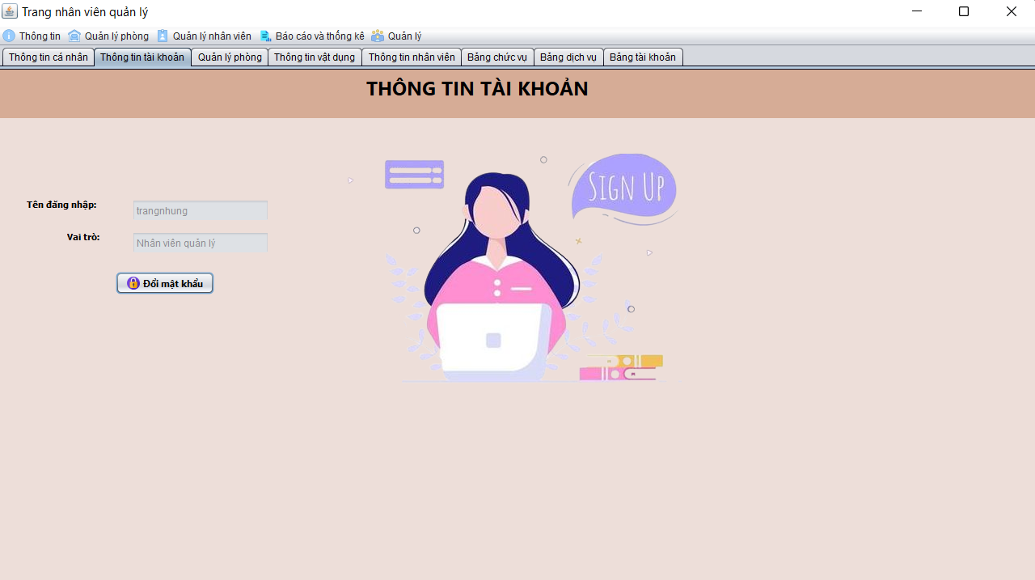 (Màn hình thông tin tài khoản ) | 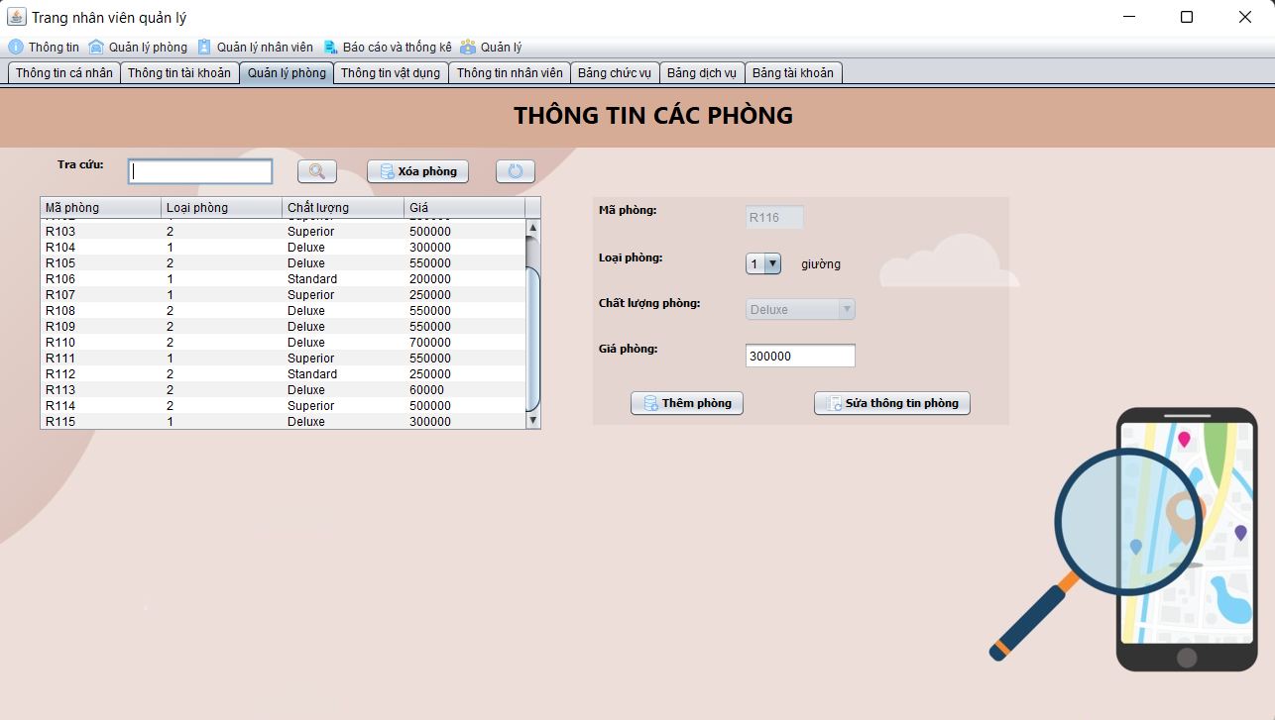 (Màn hình quản lý thông tin phòng) | 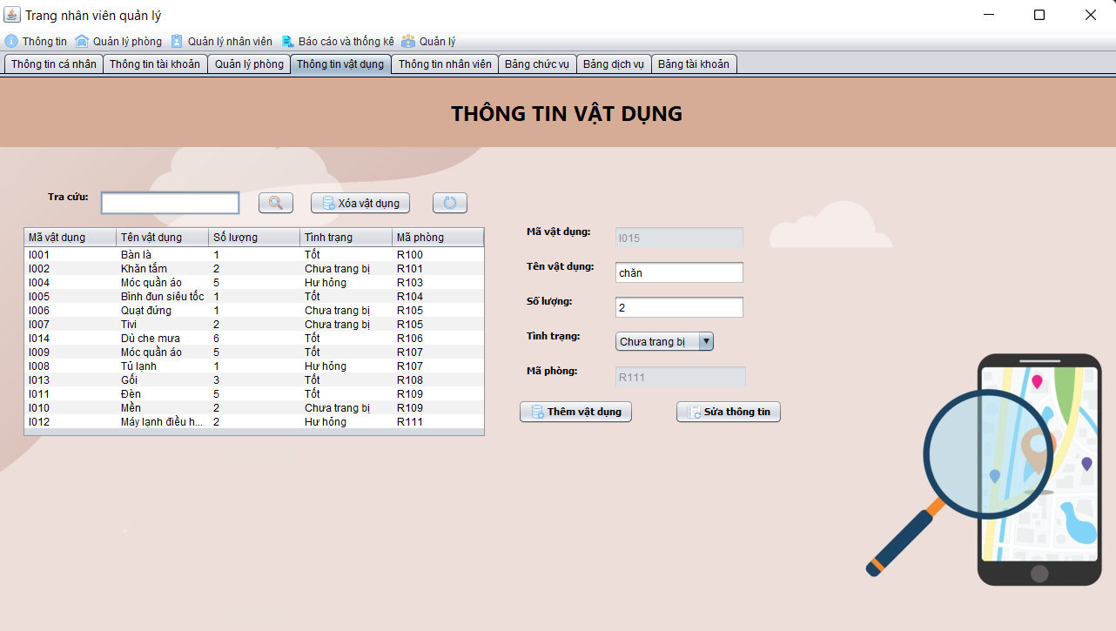 (Màn hình quản lý thông tin vật dụng) | 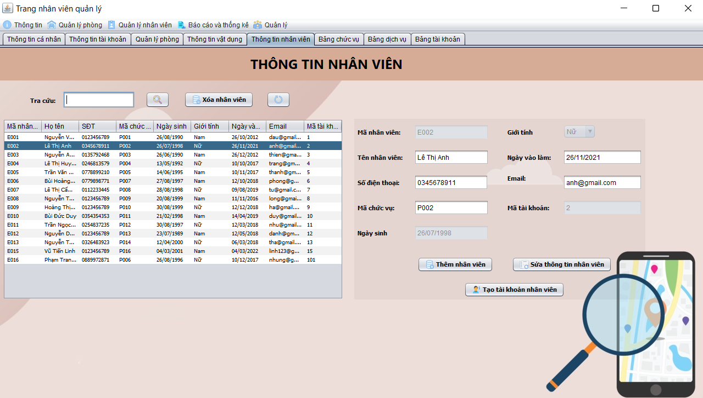 (Màn hình quản lý thông tin nhân viên) | 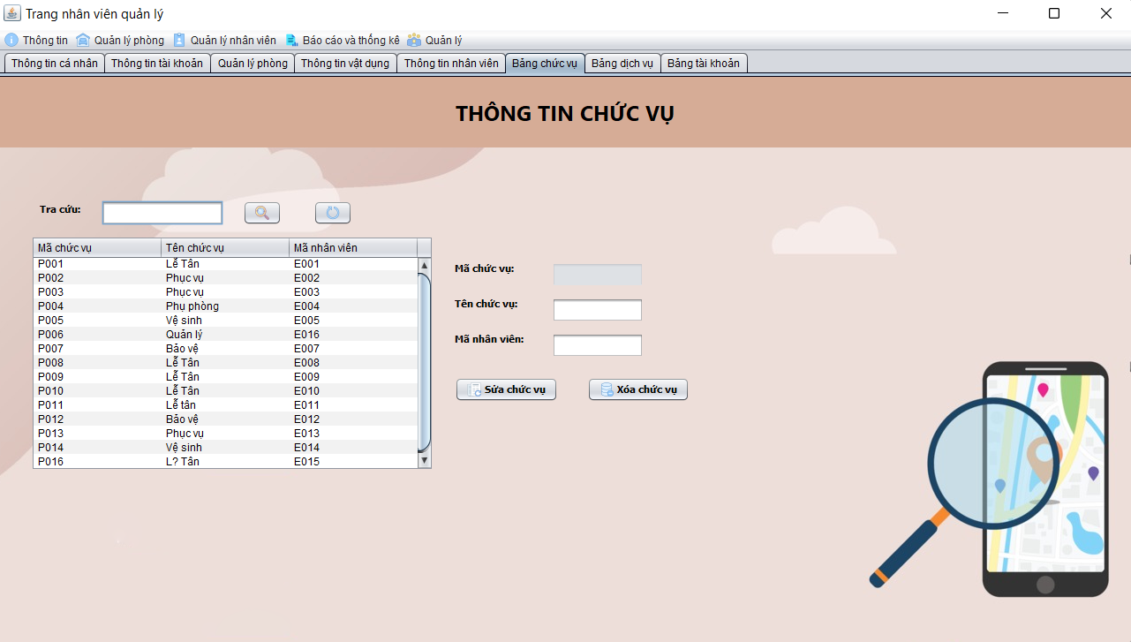 (Màn hình quản lý thông tin chức vụ) | 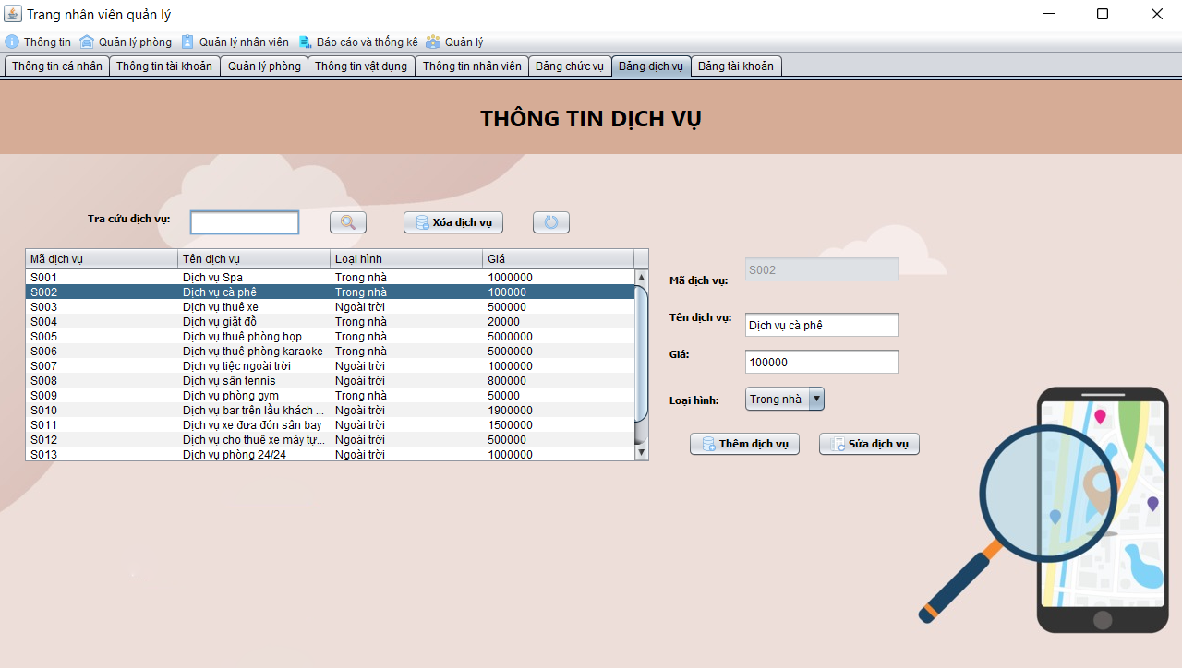 (Màn hình quản lý thông tin dịch vụ) | 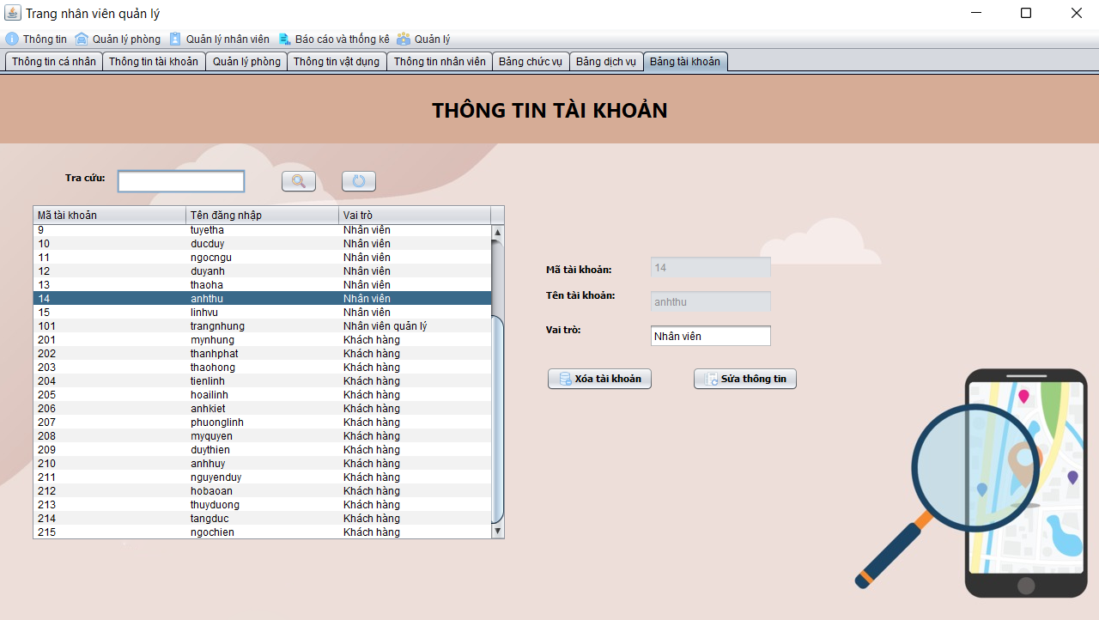 (Màn hình quản lý thông tin tài khoản)

 | Tester nhập |  |  |  |  | Dev nhập
STT | Case Study | Status | Desciprtion | Bug Date | Tester | Fix Date | Dev
 |  |  | Phần dữ liệu
 | Thông tin cá nhân
 | Button tạo mới | Warning | khi ấn button tạo mới xóa hết thông tin cá nhân của quản lý | 2022-10-06 | Linh
 | Procedure Kiểm tra tuổi nhân viên | OK | Nhân viên đăng ký phải đủ 18 tuổi | 1/6/2022 | Linh | 3/6/2022 | Phát
 | Procedure Kiểm tra email | OK | Email phải có @gmail.com | 1/6/2022 | Linh | 3/6/2022 | Phát
 | Procedure Kiểm tra số điện thoại | OK | số điện thoại chỉ được 10 số | 1/6/2022 | Linh | 3/6/2022 | Phát
 | Thông tin tài khoản
 | Procedure Đổi mật khẩu | OK | mật khẩu mới không trùng với mật khẩu cũ | 1/6/2022 | Linh | 3/6/2022 | Phát
 | Quản lý phòng
 | Button thêm phòng | Warning | khi thêm phòng thì giá phòng có thể bị thay đổi không giống giá nhập | 20/6/2022 | Linh
 | Màn hình quản lý thông tin tài khoản
1 | Ràng buộc mã tài khoản (màn hình tài khoản) | Bug | Thêm mã tài khoản nằm ngoài phạm vi không thông báo lỗi | 1/6/2022 | Nhung
2 | Xóa tài khoản | OK | Tài khoản xóa đăng nhập được vào hệ thống | 1/6/2022 | Nhung | 2/6/2022 | Phát
3 | Sửa thông tin | OK | Mã tài khoản có thể sửa | 1/6/2022 | Nhung | 2/6/2022 | Phát
4 | Sửa thông tin | OK | Sửa thông tin không tự động cập nhật | 1/6/2022 | Nhung | 2/6/2022 | Phát
5 | Tra cứu tài khoản | Warning | Nên tra cứu bằng mã tài khoản | 10/6/2022 | Linh
6 | Xóa tài khoản | Warning | Vẫn xóa được tài khoản quản lý | 10/6/2022 | Linh
 | Màn hình vật dụng
7 | Xóa vật dụng | OK | Xóa luôn thông tin vật dụng ở bảng belong | 10/6/2022 | Linh | 3/6/2022 | Phát
8 | Tình trạng vật dụng | Warning | Xác định tất cả các vật dụng ở cùng một phòng đều ở một trạng thái duy nhất | 10/6/2022 | Linh
 | Màn hình thông tin nhân viên
9 | Procedure Tra cứu nhân viên | Warning | Tra cứu bằng tên nhân viên | 10/6/2022 | Linh
10 | Procedure Kiểm tra tuổi nhân viên | OK | Nhân viên đăng ký phải đủ 18 tuổi | 1/6/2022 | Linh | 3/6/2022 | Phát
 | Procedure Kiểm tra email | OK | Email phải có @gmail.com | 1/6/2022 | Linh | 3/6/2022 | Phát
 | Procedure Kiểm tra số điện thoại | OK | số điện thoại chỉ được 10 số | 1/6/2022 | Linh | 3/6/2022 | Phát
11 | Chưa có trường CCCD | Warning | Màn hình thông tin nhân viên thiếu trường nhập giấy tờ tùy thân | 10/6/2022 | Linh
 |  |  | Phần giao diện
 | Màn hình quản lý phòng
12 | Back-group bị bể | Warning | Back-group không phủ hết màn hình, header và body không khớp kích thước | 10/6/2022 | Linh | 12/6/2022 | Nhung
 | Màn hình thông tin vật dụng
13 | Back-group bị bể | Warning | Back-group không phủ hết màn hình, header và body không khớp kích thước | 10/6/2022 | Linh | 12/6/2022 | Nhung
 | Màn hình bảng chức vụ
14 | Back-group bị bể | Warning | Back-group không phủ hết màn hình, header và body không khớp kích thước | 10/6/2022 | Linh | 12/6/2022 | Nhung
 | Màn hình bảng tài khoản
15 | Back-group bị bể | Warning | Back-group không phủ hết màn hình, header và body không khớp kích thước | 10/6/2022 | Linh | 12/6/2022 | Nhung
 | Màn hình bảng dịch vụ
16 | Back-group bị bể | Warning | Back-group không phủ hết màn hình, header và body không khớp kích thước | 10/6/2022 | Linh | 12/6/2022 | Nhung

Giao diện nhân viên
Usecase | Quản lí hóa đơn

Ngày | 2022-04-06

Người Test | Trần Thị Mỹ Nhung, Vũ Tiến Linh

Màn hình | Màn hình nhân viên

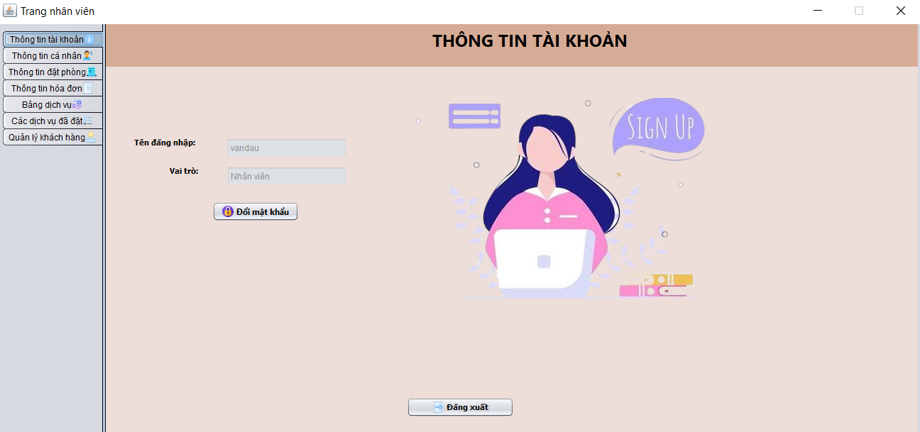 (Màn hình nhân viên) |  |  |  |  |  |  |  | 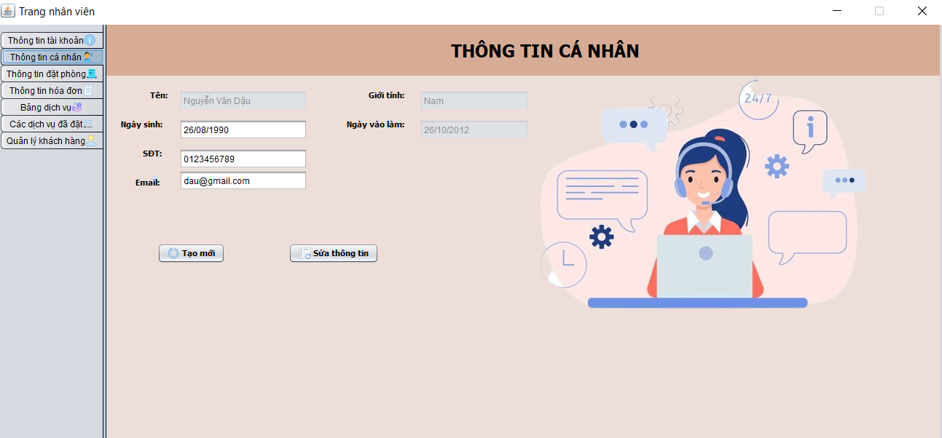 (Màn hình thông tin cá nhân) | 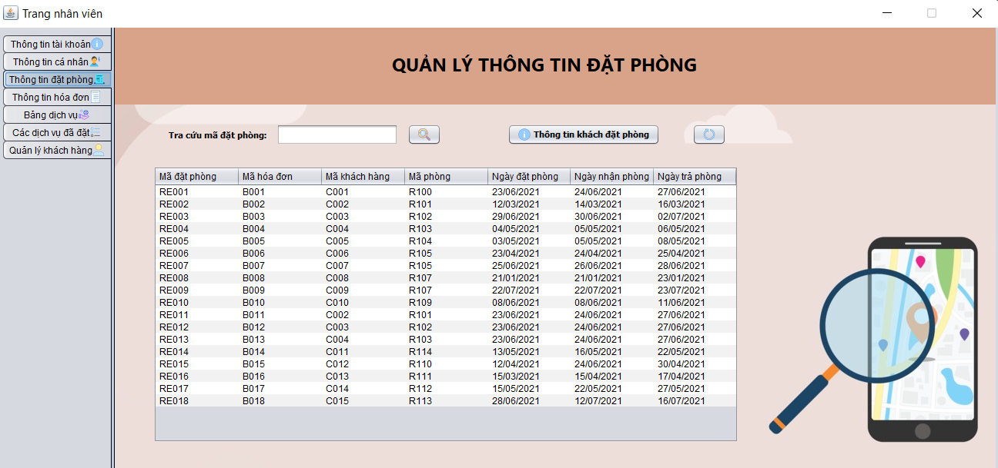 (Màn hình quản lý thông tin đặt phòng) |  | 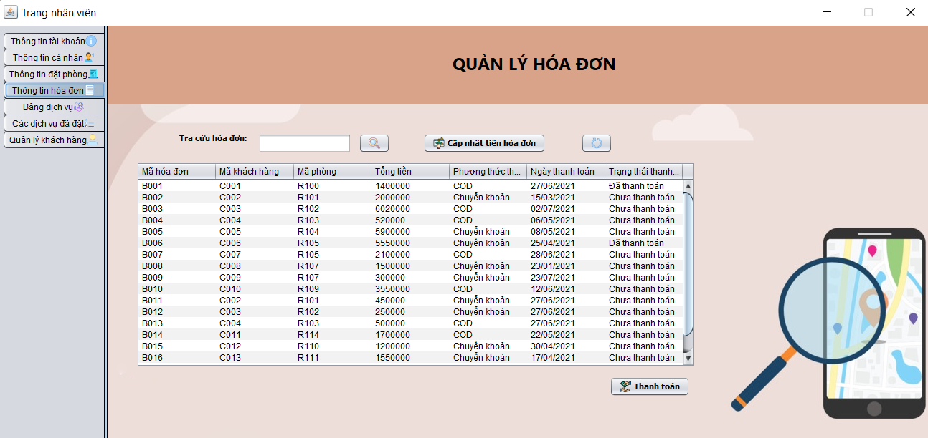 (Màn hình quản lý thông tin hóa đơn) |  | 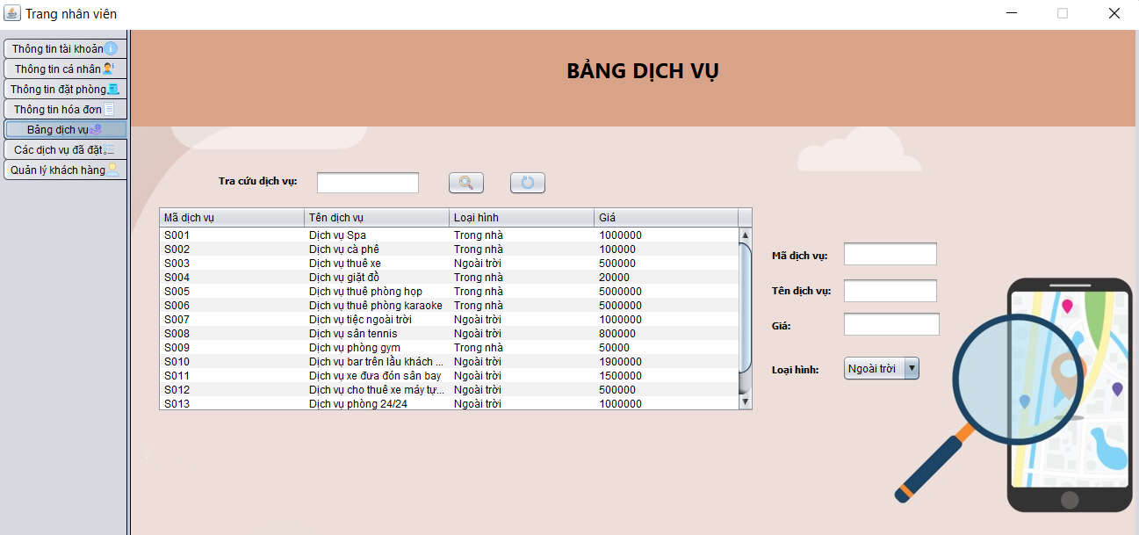 (Màn hình quản lý thông tin dịch vụ) | 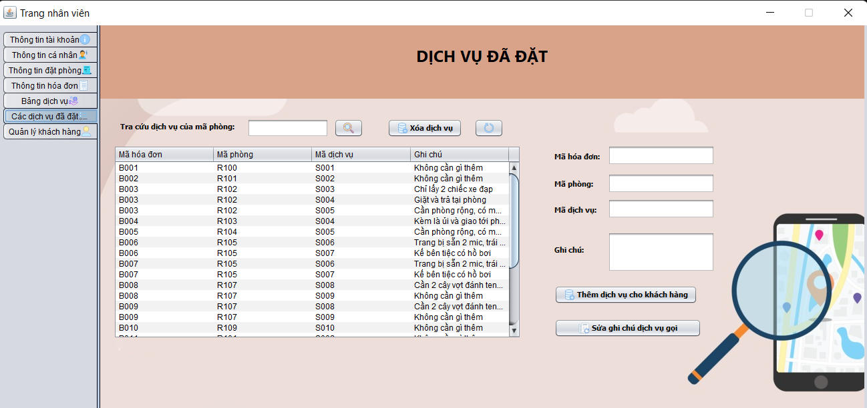 (Màn hình quản lý các dịch vụ đã đặt) | 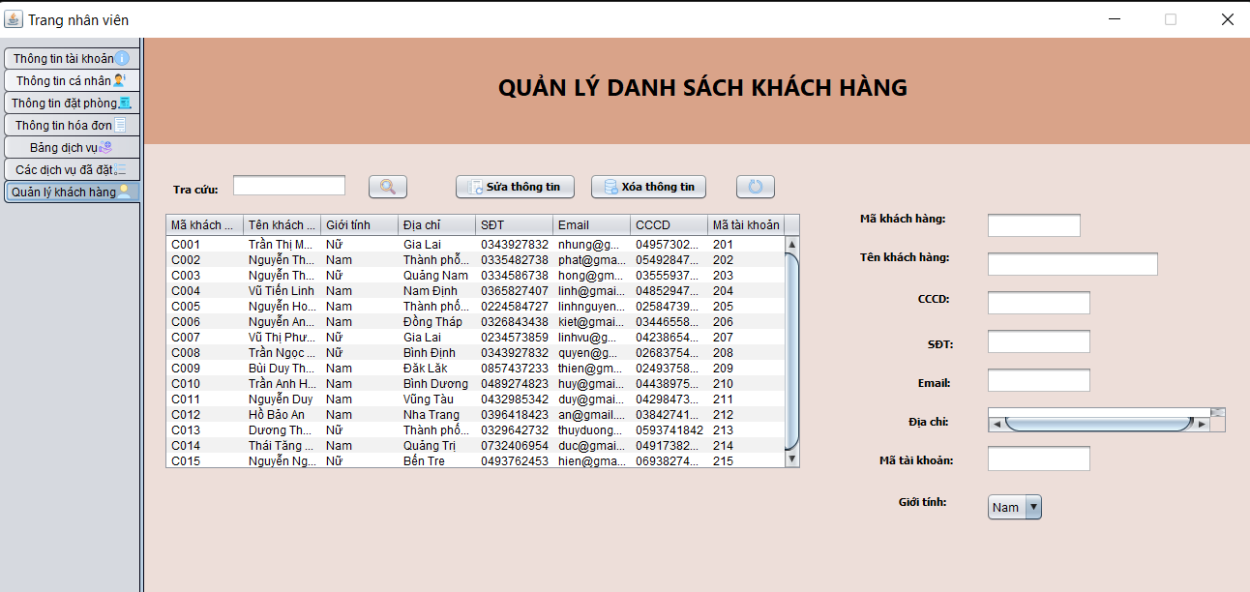 (Màn hình quản lý các dịch vụ đã đặt)
 |  |  |  |  |  |  |  |  |  |  |  | 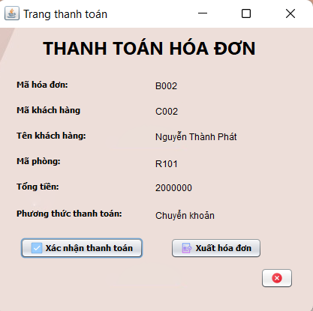 (Màn hình thanh toán)
 |  |  |  |  |  |  |  |  |  | 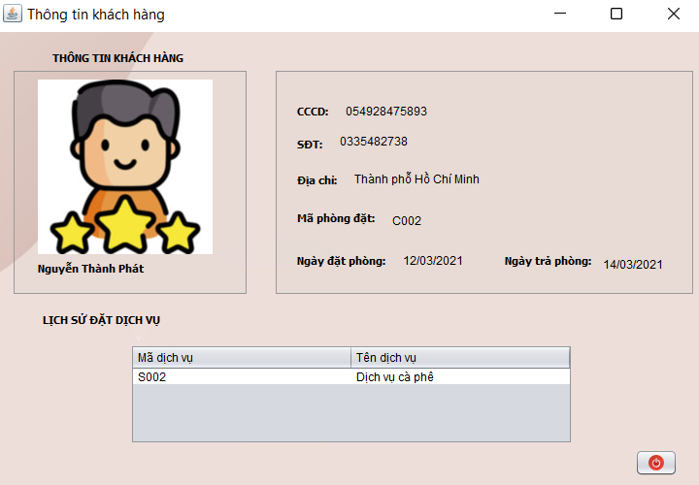 (Thông tin khách hàng đặt phòng)

 | Tester nhập |  |  |  |  | Dev nhập
STT | Case Study | Status | Desciprtion | Bug Date | Tester | Fix Date | Dev
 |  |  | Phần dữ liệu
 | Màn hình quản lý hông tin hóa đơn
1 | Chức năng cập nhật tiền | OK | Sau khi thêm dịch vụ tiền chưa được cập nhật | 13/6/2022 | Nhung | 15/6/2022 | Phát
2 | Chức năng cập nhật tiền | Bug | Phòng đã trả vẫn có thể thêm dịch vụ | 13/6/2022 | Nhung
3 | Thanh toán | OK | Sau khi xác nhận thanh toán không chuyển trạng thái thanh toán | 13/6/2022 | Nhung | 15/6/2022 | Phát
4 | Ngày thanh toán | Warning | Sau khi thanh toán không tự động cập nhật ngày thanh toán | 13/6/2022 | Nhung | 15/6/2022 | Phát
5 | Ngày thanh toán | Bug | Những hóa đơn chưa thanh toán nhưng vẫn có ngày thanh toán | 13/6/2022 | Nhung
6 | Xuất hóa đơn | OK | Không thể xuất hóa đơn | 13/6/2022 | Nhung | 15/6/2022 | Phát
7 | Xuất hóa đơn | OK | Tổng tiền không chính xác | 13/6/2022 | Nhung | 15/6/2022 | Phát
8 | Button Thanh toán | OK | Chưa có dữ liệu được chọn, nhấn nút thanh toán không hiện thông báo lỗi | 13/6/2022 | Nhung | 15/6/2022 | Phát
9 | Mã hóa đơn | OK | Dữ liệu không đồng bộ: Mã hóa đơn không trùng với mã hóa đơn trong màn hình thông tin đặt phòng | 13/6/2022 | Nhung | 15/6/2022 | Phát
 | Mà hình thông tin đặt phòng
10 | Button Thoát | OK | Không thể thoát | 13/6/2022 | Linh | 15/6/2022 | Phát
11 | Button Thông tin khách đặt phòng | OK | Chưa có dữ liệu được chọn, nhấn nút Thông tin khách đặt phòng không hiện thông báo lỗi | 13/6/2022 | Linh | 15/6/2022 | Phát
12 | Tra cứu mã đặt phòng | OK | Không hiện mã đặt phòng | 13/6/2022 | Linh | 15/6/2022 | Phát
13 | Ràng buộc dữ liệu ngày | OK | Ngày nhận phòng bé hơn ngày trả phòng | 13/6/2022 | Linh | 15/6/2022 | Phát
 | Màn hình quản lý dịch vụ
14 | Thêm dịch vụ | Warning | Nên thêm chức năng thêm dịch vụ | 13/6/2022 | Linh | 15/6/2022 | Phát: Nhân viên chỉ được xem thông tin dịch vụ
15 | Tra cứu dịch vụ | OK | Nhấn button tra cứu dịch vụ vẫn chưa tra cứu được | 13/6/2022 | Linh | 15/6/2022 | Phát
 | Màn hình quản lý khách hàng
16 | Sửa thông tin khách hàng | Warning | Căn cước công dân nên không thể thay đổi | 13/6/2022 | Linh | 15/6/2022 | Phát: Nhân viên có thể thay đổi CCCD
 |  |  | Phần giao diện
 | Màn hình quản lý thông tin hóa đơn
17 | Bảng thông tin | Warning | Bảng thông tin bị mất chữ | 13/6/2022 | Linh | 15/6/2022 | Nhung
18 | Hóa đơn | Warning | Vị trí barcode không hợp lý | 13/6/2022 | Linh | 15/6/2022 | Nhung
19 | Hóa đơn | Warning | Số dịch vụ sử dụng phải sắp xếp dưới dịch vụ | 13/6/2022 | Linh | 15/6/2022 | Nhung
20 | Hóa đơn | Warning | Phải có giá dịch vụ đi kèm | 13/6/2022 | Linh | 15/6/2022 | Nhung
21 | Hóa đơn | Warning | Không có số tiền được giảm | 13/6/2022 | Linh | 15/6/2022 | Nhung
22 | Trang thanh toán | Warning | Vị trí nút hủy không hợp lý | 13/6/2022 | Linh | 15/6/2022 | Nhung
 | Màn hình thông tin đặt phòng
23 | Màn hình Thông tin khách đặt phòng | OK | Dữ liệu không đối xứng | 13/6/2022 | Linh | 15/6/2022 | Nhung
24 | Back-group bị bể | Warning | Back-group không phủ hết màn hình | 13/6/2022 | Linh | 15/6/2022 | Nhung
 | Màn hình quản lý hóa đơn
25 | Back-group bị bể | Warning | Back-group không phủ hết màn hình | 13/6/2022 | Linh | 15/6/2022 | Nhung
 | Màn hình bảng dịch vụ
26 | Back-group bị bể | Warning | Back-group không phủ hết màn hình | 13/6/2022 | Linh | 15/6/2022 | Nhung
 | Màn hình dịch vụ đã đặt
27 | Back-group bị bể | Warning | Back-group không phủ hết màn hình, header và body không khớp kích thước | 13/6/2022 | Linh | 15/6/2022 | Nhung
 | Màn hình quản lý khách hàng
28 | Back-group bị bể | Warning | Back-group không phủ hết màn hình, header và body không khớp kích thước | 13/6/2022 | Linh | 15/6/2022 | Nhung
 | Trường Địa chỉ | Warning | Bị nhỏ, có thể thay đổi thành Jtextfiel | 20/6/2022 | Linh
29 | Vị trí button sửa không hợp lý | Warning | Nên đặt ở dưới phần hiển thị thông tin khách hàng | 13/6/2022 | Linh | 15/6/2022 | Nhung

Giao diện khách hàng
Usecase | Khách Hàng

Ngày | 20/6/2022

Người Test | Vũ Tiến Linh, Trần Thị Mỹ Nhung

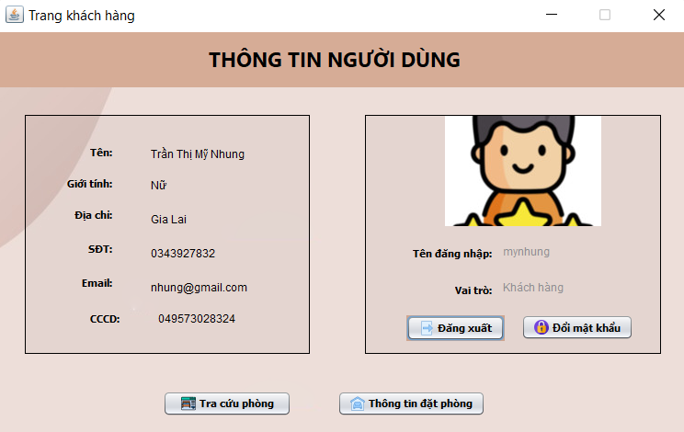 (Màn hình khách hàng) |  |  |  |  |  |  |  | 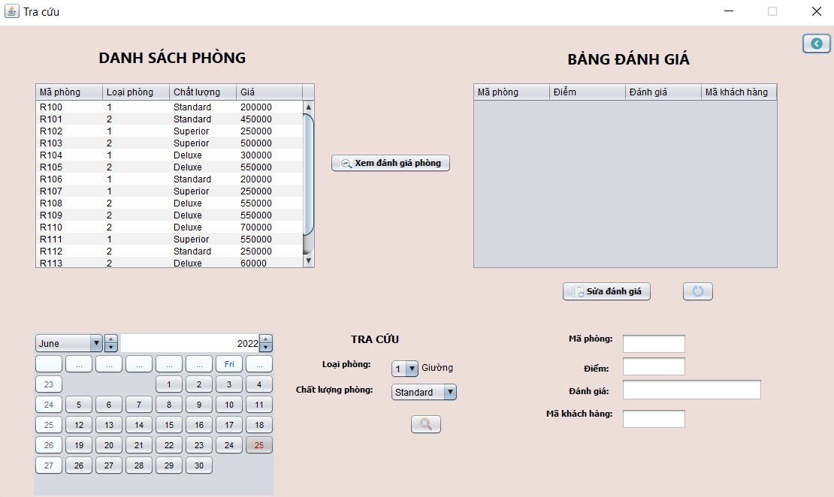 (Màn hình tra cứu phòng) | 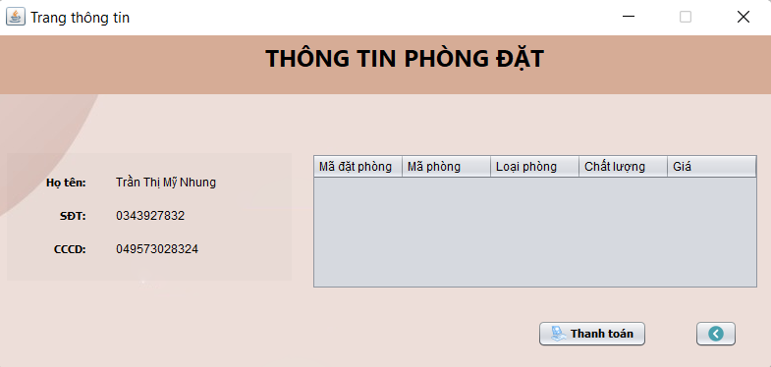 (Màn hình thông tin đặt phòng) | 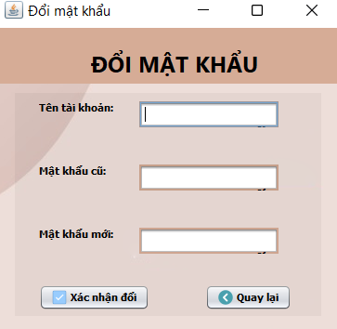 (Màn hình đổi mật khẩu)

 | Tester nhập |  |  |  |  | Dev nhập
STT | Case Study | Status | Desciprtion | Bug Date | Tester | Fix Date | Dev
 | Phần dữ liệu
 | Màn hình đặt phòng
2 | Kiểm tra Procedure Phòng trống | Bug | Phòng đó đã đặt trước rồi những vẫn đặt được | 20/6/2022 | Linh
3 | Kiểm tra Procedure Tìm phòng | OK | Chỉ hiện các phòng chưa đặt | 20/6/2022 | Nhung | 22/6/2022 | Phát
4 | Kiểm tra procudure Đánh giá phòng | Bug | Chỉ thêm đánh giá phòng đã đặt | 20/6/2022 | Nhung
5 | Sửa đánh giá phòng khác | OK | Không thể sửa đánh giá phòng khác phòng đã đặt | 20/6/2022 | Linh | 22/6/2022 | Phát
 | Màn hình Thông tin phòng
6 | Kiểm tra Procudure Update trạng thái thanh toán | Bug | Khi khách hàng thanh toán thì trạng thái thanh toán được cập nhật | 20/6/2022 | Linh
 | Màn hình đổi mật khẩu
7 | Kiểm tra Procedure đổi mật khẩu | OK | Mật khẩu mới phải khác mật khẩu cũ | 20/6/2022 | Nhung | 22/6/2022 | Phát
8 |  | Warning
9 |  | Warning
10 |  | Warning
11 |  | Warning
 | Phần giao diện
 | Màn hình Khách Hàng
12 | Button thoát màn hình khách hàng | OK | Button thoát có thể không cần có | 19/6/2022 | Linh | 21/6/2022 | Nhung
13 |  | Warning
14 |  | Warning
15 |  | Warning
16 |  | Warning
17 |  | Warning
18 |  | Warning
19 |  | Warning
20 |  | Warning
21 |  | Warning
22 |  | Warning
23 |  | Warning
24 |  | Warning
25 |  | Warning

